Annie's office
地点 | 物品 | 描述 | 细节 | UI注解
Annie的房间 | 办公桌子的上锁抽屉（打开前） | 需要钥匙打开此抽屉 | 提示可以选择证据列表里的物品打开此抽屉
Annie的房间 | 办公桌子的上锁抽屉（打开后） | 一摞文件 在文件上方 放着两瓶喝过的解药和解药说明书 | 解药说明书上证实：解药在口服后1小时内有效 并表有解药成分
Annie的房间 | 办公桌子的抽屉的钥匙 | 在书架的角落上 放着一枚钥匙 | 钥匙可以加入证据列表
Annie的房间 | 拆开过的包裹 | 购买的迷药盒子和说明书 | 收件人：Annie \ 说明书：強效迷药，不完全溶于水，会形成白色晶体 。 雾化吸入，食用或者引用会导致1小时的昏迷。体质不同会导致昏迷时间不同
Annie的房间 | 药品台 | 在很多的瓶瓶罐罐中，有一瓶剩下的迷药 | 迷药的药瓶内剩下1/3的白色晶体
Annie的房间 | 打印机 | 打印机里的请帖 | 请帖内容：”被盗的设计图是赝品，5月3日来研究所，让我们一起见证还原后的地宫设计图！“
Annie的房间 | 垃圾桶 | 垃圾桶里丢弃的纸团 | 小纸条可以从纸团状态展开，内容：“我知道你是谁！也知道你要干什么，19：00来别墅小树林，我们说清楚！”
Annie的房间 | 办公桌子的抽屉 | 抽屉里驾照 | 可以将Annie的ID收入证据列表
Annie的房间 | Annie的驾照 | Annie 出生日期 10/20/1990 血型AB 身高 xx
Annie的房间 | 电脑（输入密码前） | 普通电脑密码输入界面 | 密码为Annie生日 10201990
Annie的房间 | 电脑（输入密码后） | 经过搜索，电脑没有内容，在回收站找到亚马逊电子收据 | 4月30日购买amazon空气加湿器的收据
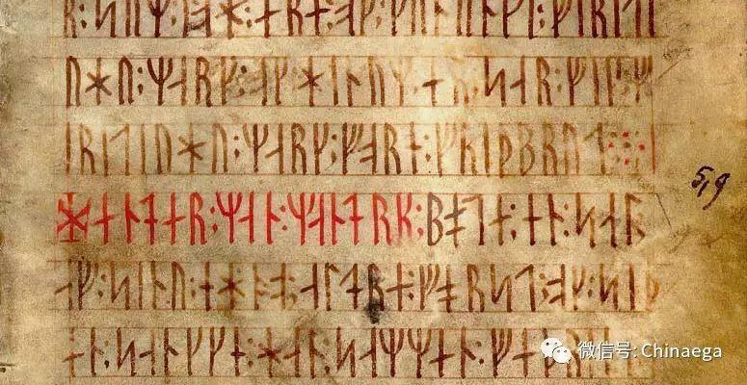
Annie的房间 | 古代为破译文字图片
Annie的房间 | 保险柜（打开前） | 使用说明：需要4位数密码 输错两次保险箱自动锁死 | 密码5191
Annie的房间 | 保险柜（打开后） | 保险柜（空）

